Sheet1
ข้อมูลในการดำเนินการเชิงสถิติ การตั้งจุดตรวจ จุดสกัด
ประจำเดือน ธันวาคม 2568
ของ สถานีตำรวจภูธรกันทรารมย์

 | เดือน/ปี | จำนวนตั้งจุด | จำนวนการเรียกตรวจ | พบกระทำความผิด | จำนวนออกใบสั่ง | ไม่พบการกระทำผิด | ว่ากล่าว ตักเตือน
 |  |  | (ราย) | (ราย) | เปรียบเทียบปรับ (ราย) | (ราย) | (ราย)
 | 244319 | 25 | 954 | 123 | 121 | 831 | 2

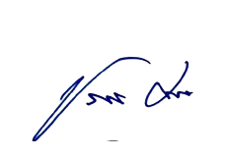
 |  |  |  | ตรวจแล้วถูกต้อง
 |  |  |  | พ.ต.อ.

 |  |  |  | (ธัชพงศ์ พรหมมา)
 |  |  |  | ผกก.สภ.กันทรารมย์

